Лист1

Дневник питания
Заполнить дневник питания за один день
Пока вы еще не знаете – насколько это крутой инструмент! Очень часто на уровне заполнения дневников происходят основные открытия и откровения.
Важно помнить, дневник питания — это не только и не столько инструмент для подсчета калорий, сколько возможность оценить насколько полноценно вы питаетесь, какие у вас отношения с едой, и как продукты питания влияют на вас.

Желательно вести дневник питания неделю, чтобы картина была более полной. Но мы начнем с одного дня!

Что вы будете оценивать в рационе: - количество качественного белка - количество и качество жиров - количество и качество углеводов - наличие нутритивно плотных продуктов - разнообразие и достаточность потребления воды
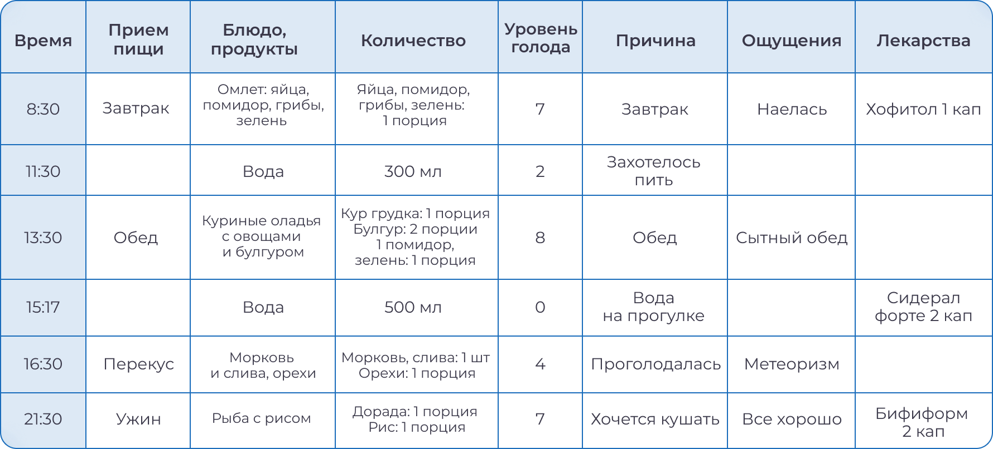

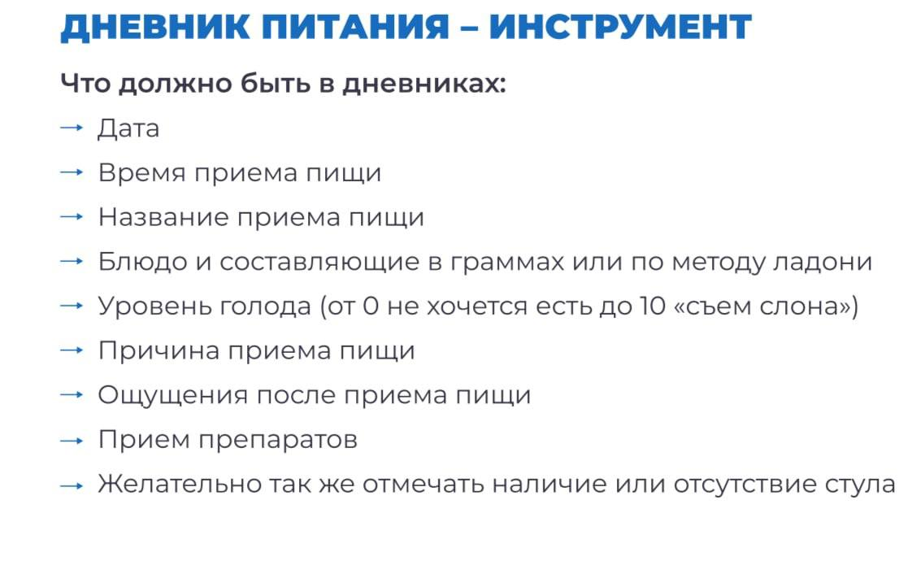
Время | Прием пищи | Блюда и продуктов | Количество | Уровень голода | Причина приема пищи | Ощущение | Лекарства

